Titelblatt
Tabelle
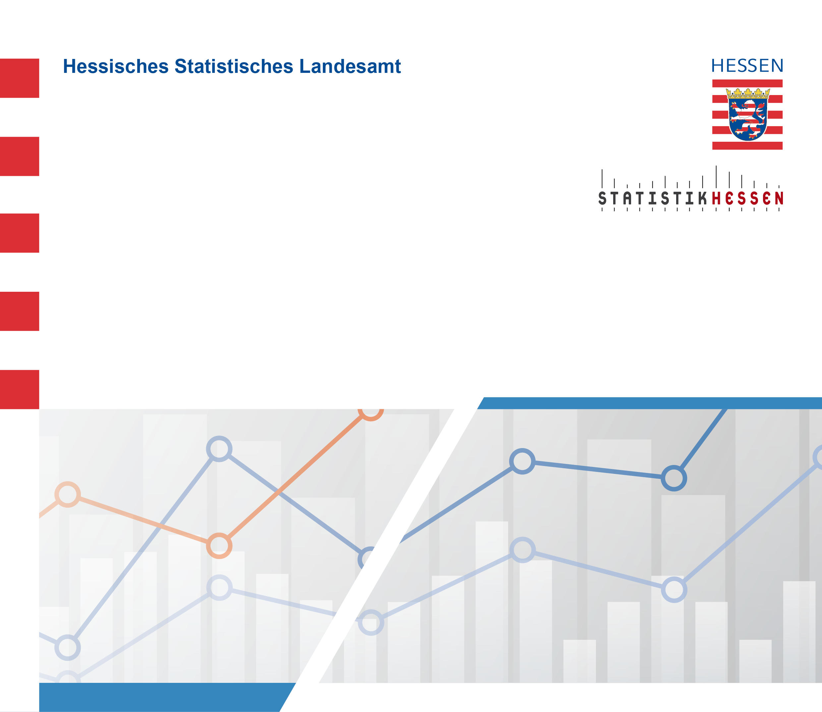
 |  | Juni 2025
 | Eheschließungen in Hessen 2020 bis 2024
 | nach Verwaltungsbezirken und Monaten

